POT_DIG
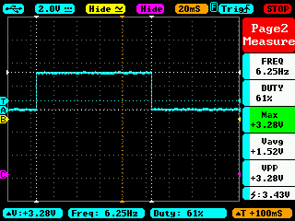
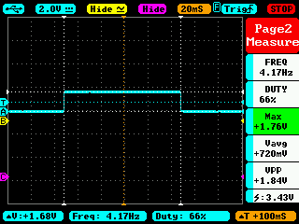
Amplitud teórica (V) | Amplitud experimental (V) | Error (%) | Potenciometro (%) | Value sent (0 - 255)
3.3 | 3.36 | 2% | 100% | 255
3.25 | 3.28 | 1% | 98% | 251
3 | 3.04 | 1% | 91% | 232
2.75 | 2.8 | 2% | 83% | 213
2.5 | 2.48 | 1% | 76% | 193
2.25 | 2.32 | 3% | 68% | 174
2 | 2.08 | 4% | 61% | 155
1.75 | 1.76 | 1% | 53% | 135
1.5 | 1.52 | 1% | 45% | 116
1.25 | 1.28 | 2% | 38% | 97
1 | 1.09 | 9% | 30% | 77
0.75 | 0.8 | 7% | 23% | 58
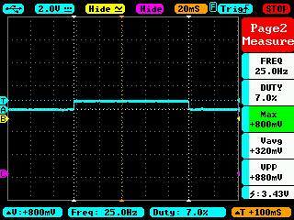
0.5 | 0.56 | 12% | 15% | 39
0.25 | 0.32 | 28% | 8% | 19
0 | 0 | 0% | 0% | 0

